CSV
APÓS LANÇAR TODOS OS DEFEITOS NA PLANILHA, CLASSIFICAR OS DEFEITOS PARA LANÇAR NO SAP. UTILIZANDO O COMANDO: CTRL+SHIFT+R
OBS. SÓ CLASSIFICAR UMA VEZ, APÓS LANÇAR TODOS OS DEFEITOS.
NOTA | LT | PART DEFEITO | GRP. CÓDIGOS | COD DEFEITO | PRIORIDADE | TEXTO/TIPO DE ESTRUTURA | OBS. | ITEM | DESCR | FASES | FONTE/CARGA | AÇÃO
2268155 | LT | AF | LTAF | AF01 | P2 | LPS-1/2 - FASE - | 0 | 15 | ÁRV. DENTRO DA FAIXA-DIST. CONDUT. > 1,5M | 0 | 0 | PODAR ÁRVORE
2268155 | LT | AF | LTAF | AF01 | P2 | LPS-1/3 - FASE - | 0 | 16 | ÁRV. DENTRO DA FAIXA-DIST. CONDUT. > 1,5M | 0 | 0 | PODAR ÁRVORE
2268155 | LT | AF | LTAF | AF01 | P2 | LPS-1/4 - FASE - | 0 | 17 | ÁRV. DENTRO DA FAIXA-DIST. CONDUT. > 1,5M | 0 | 0 | PODAR ÁRVORE
2268155 | LT | AF | LTAF | AF01 | P2 | LPS-1/4 - FASE - | 0 | 18 | ÁRV. DENTRO DA FAIXA-DIST. CONDUT. > 1,5M | 0 | 0 | PODAR ÁRVORE
2268155 | LT | AF | LTAF | AF01 | P2 | LPS-1/4 - FASE - | 0 | 19 | ÁRV. DENTRO DA FAIXA-DIST. CONDUT. > 1,5M | 0 | 0 | PODAR ÁRVORE
2268155 | LT | AF | LTAF | AF01 | P2 | LPS-2/9 - FASE - | 0 | 36 | ÁRV. DENTRO DA FAIXA-DIST. CONDUT. > 1,5M | 0 | 0 | PODAR ÁRVORE
2268155 | LT | AF | LTAF | AF01 | P2 | LPS-2/10 - FASE - | 0 | 37 | ÁRV. DENTRO DA FAIXA-DIST. CONDUT. > 1,5M | 0 | 0 | PODAR ÁRVORE
2268155 | LT | AF | LTAF | AF01 | P2 | 2LPA-3/4 - FASE - | 0 | 42 | ÁRV. DENTRO DA FAIXA-DIST. CONDUT. > 1,5M | 0 | 0 | PODAR ÁRVORE
2268155 | LT | AF | LTAF | AF01 | P2 | 2LPS-3/8 - FASE - | 0 | 46 | ÁRV. DENTRO DA FAIXA-DIST. CONDUT. > 1,5M | 0 | 0 | PODAR ÁRVORE
2268155 | LT | AF | LTAF | AF01 | P2 | 2LPS-3/9 - FASE - | 0 | 47 | ÁRV. DENTRO DA FAIXA-DIST. CONDUT. > 1,5M | 0 | 0 | PODAR ÁRVORE
...

RF
 |  |  |  | RELATÓRIO DE DEFEITOS - LT


 | REGIONAL: |  | NORTE SLZ |  | TENSÃO/KM: | 69KV / 3,618 KM
 | TIPO DE INSPEÇÃO: |  | MINUCIOSA
 | ORDEM DE INSPEÇÃO: |  | 6000245168
 | DESCRIÇÃO DA LT: |  | FORQUILHA / SANTA TERESINHA |  | CÓDIGO DA LT: | FQL/STT-C1-02L1

 | RELATÓRIO DE EVIDÊNCIAS FOTOGRÁFICAS

 | Item | Descrição do Defeito |  | CÓD. Defeito |  | N° Estrutura | Fase(s) | Prioridade | Fonte/Carga | Ação | Observações

 | 15 | ÁRV. DENTRO DA FAIXA-DIST. CONDUT. > 1,5M |  | AF01 |  | LPS-1/2 - FASE - | 0 | P2 | 0 | PODAR ÁRVORE | 0
 | REG.1 | Registro Cenário - Antes |  |  |  | REG.2 | Registro Cenário - Depois
 | 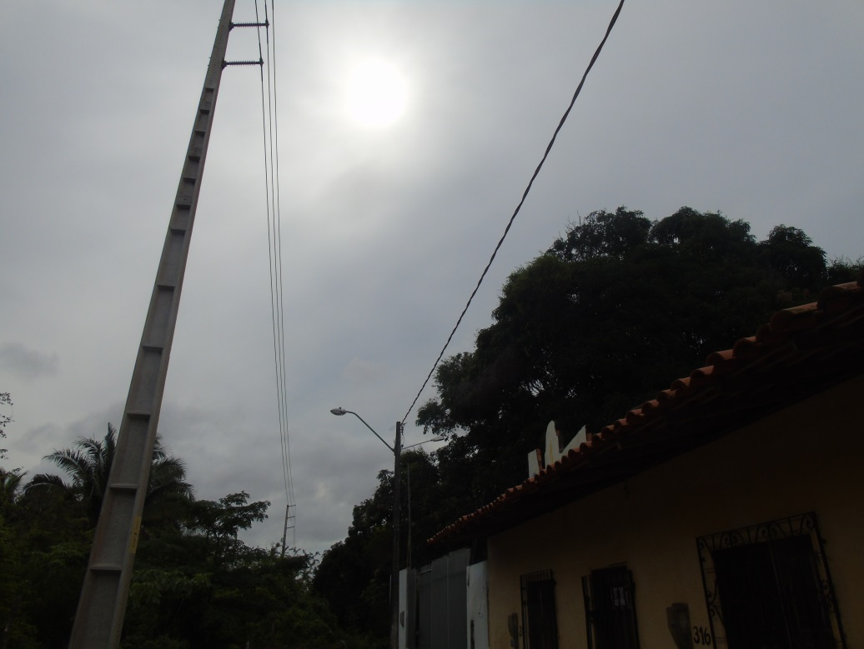 |  |  |  |  | Evidência da Execução
 | Item | Descrição do Defeito |  | CÓD. Defeito |  | N° Estrutura | Fase(s) | Prioridade | Fonte/Carga | Ação | Observações

 | 16 | ÁRV. DENTRO DA FAIXA-DIST. CONDUT. > 1,5M |  | AF01 |  | LPS-1/3 - FASE - | 0 | P2 | 0 | PODAR ÁRVORE | 0
 | REG.3 | Registro Cenário - Antes |  |  |  | REG.4 | Registro Cenário - Depois
 | 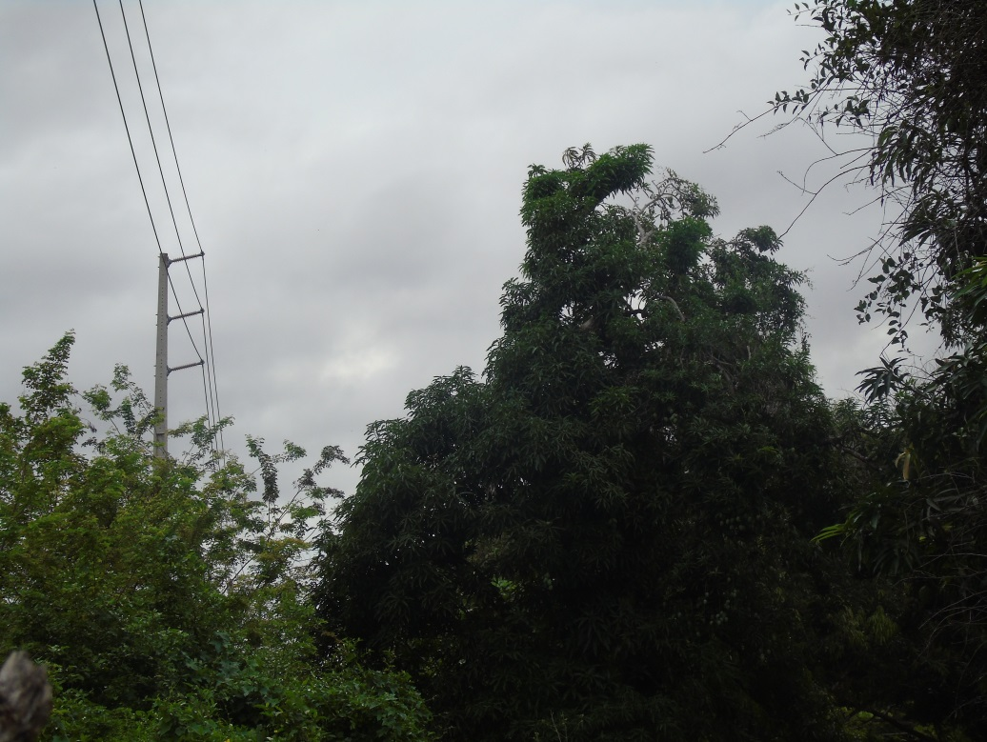 |  |  |  |  | Evidência da Execução
 | Item | Descrição do Defeito |  | CÓD. Defeito |  | N° Estrutura | Fase(s) | Prioridade | Fonte/Carga | Ação | Observações

 | 17 | ÁRV. DENTRO DA FAIXA-DIST. CONDUT. > 1,5M |  | AF01 |  | LPS-1/4 - FASE - | 0 | P2 | 0 | PODAR ÁRVORE | 0
 | REG.5 | Registro Cenário - Antes |  |  |  | REG.6 | Registro Cenário - Depois
 | 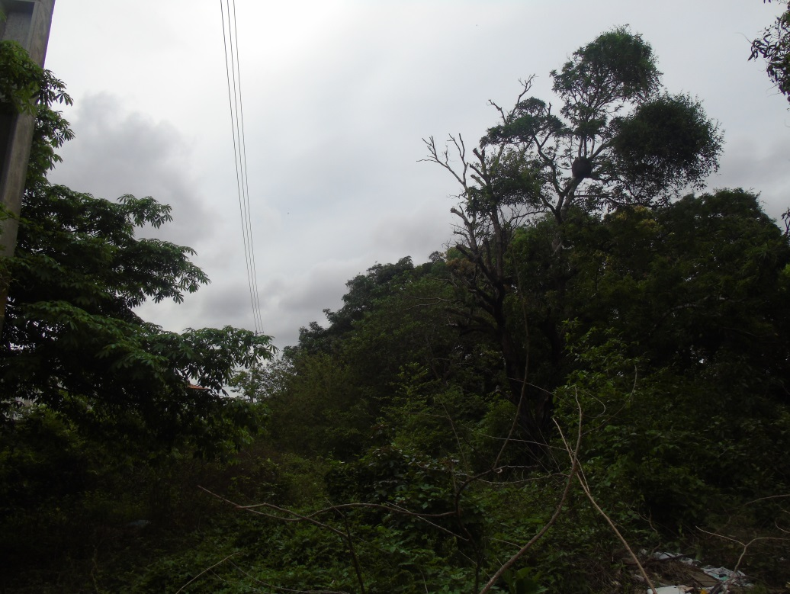 |  |  |  |  | Evidência da Execução
 | Item | Descrição do Defeito |  | CÓD. Defeito |  | N° Estrutura | Fase(s) | Prioridade | Fonte/Carga | Ação | Observações

 | 18 | ÁRV. DENTRO DA FAIXA-DIST. CONDUT. > 1,5M |  | AF01 |  | LPS-1/4 - FASE - | 0 | P2 | 0 | PODAR ÁRVORE | 0
 | REG.7 | Registro Cenário - Antes |  |  |  | REG.8 | Registro Cenário - Depois
 | 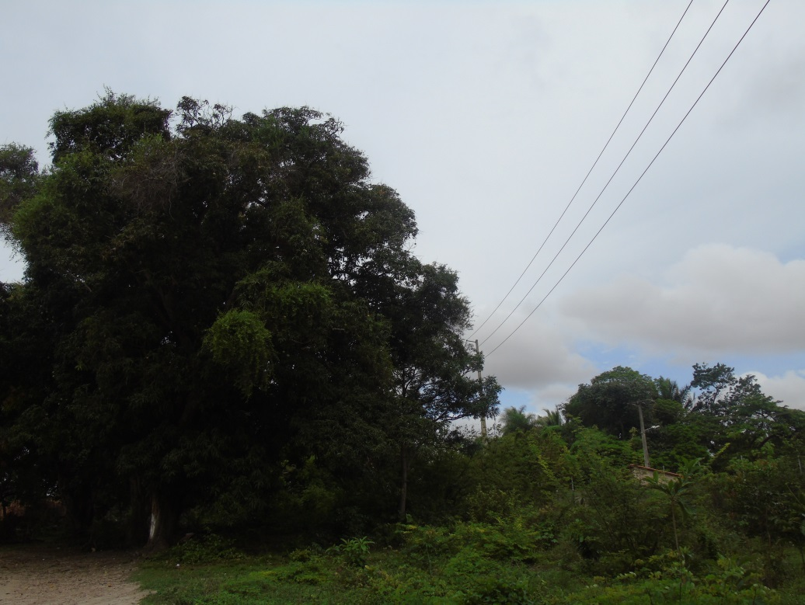 |  |  |  |  | Evidência da Execução
 | Item | Descrição do Defeito |  | CÓD. Defeito |  | N° Estrutura | Fase(s) | Prioridade | Fonte/Carga | Ação | Observações

 | 19 | ÁRV. DENTRO DA FAIXA-DIST. CONDUT. > 1,5M |  | AF01 |  | LPS-1/4 - FASE - | 0 | P2 | 0 | PODAR ÁRVORE | 0
 | REG.9 | Registro Cenário - Antes |  |  |  | REG.10 | Registro Cenário - Depois
 | 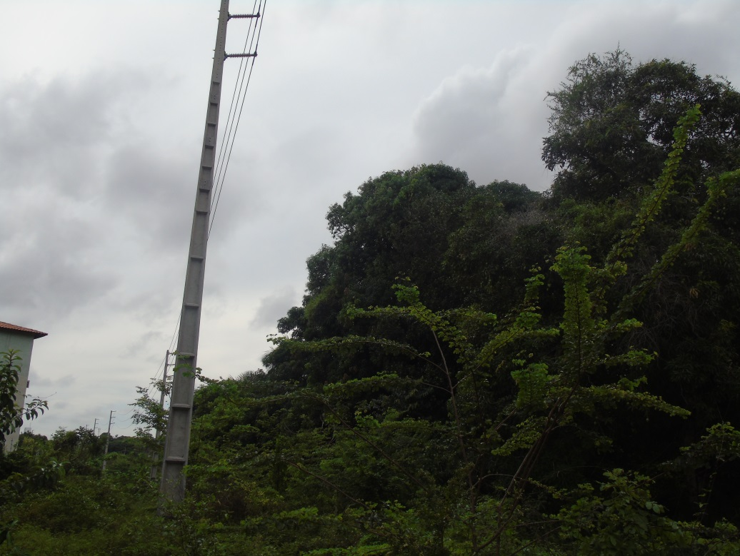 |  |  |  |  | Evidência da Execução
 | Item | Descrição do Defeito |  | CÓD. Defeito |  | N° Estrutura | Fase(s) | Prioridade | Fonte/Carga | Ação | Observações

 | 36 | ÁRV. DENTRO DA FAIXA-DIST. CONDUT. > 1,5M |  | AF01 |  | LPS-2/9 - FASE - | 0 | P2 | 0 | PODAR ÁRVORE | 0
 | REG.11 | Registro Cenário - Antes |  |  |  | REG.12 | Registro Cenário - Depois
 | 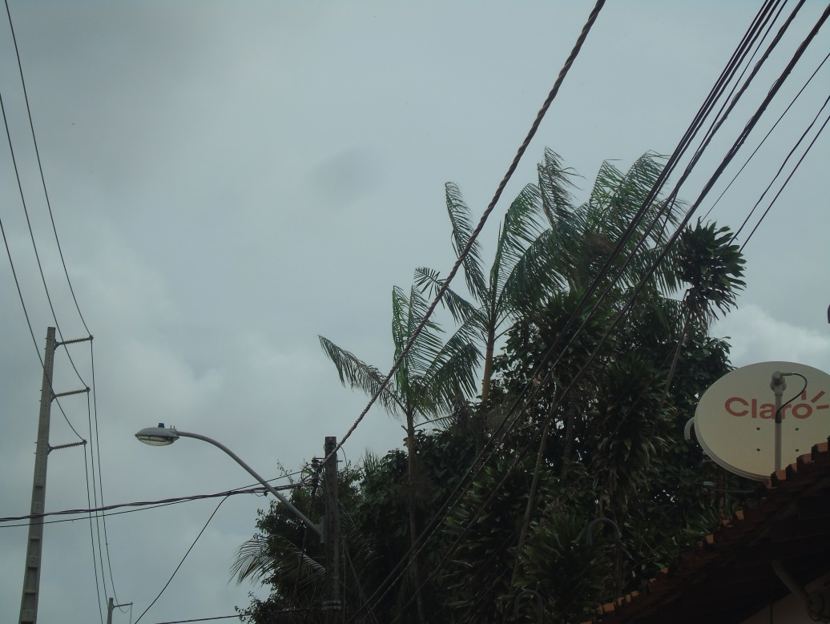 |  |  |  |  | Evidência da Execução
 | Item | Descrição do Defeito |  | CÓD. Defeito |  | N° Estrutura | Fase(s) | Prioridade | Fonte/Carga | Ação | Observações

 | 37 | ÁRV. DENTRO DA FAIXA-DIST. CONDUT. > 1,5M |  | AF01 |  | LPS-2/10 - FASE - | 0 | P2 | 0 | PODAR ÁRVORE | 0
 | REG.13 | Registro Cenário - Antes |  |  |  | REG.14 | Registro Cenário - Depois
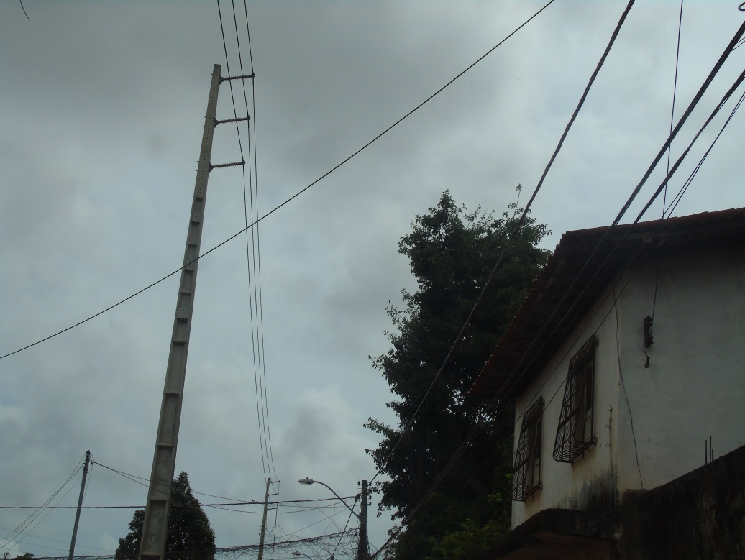 |  |  |  |  |  | Evidência da Execução
 | Item | Descrição do Defeito |  | CÓD. Defeito |  | N° Estrutura | Fase(s) | Prioridade | Fonte/Carga | Ação | Observações

 | 42 | ÁRV. DENTRO DA FAIXA-DIST. CONDUT. > 1,5M |  | AF01 |  | 2LPA-3/4 - FASE - | 0 | P2 | 0 | PODAR ÁRVORE | 0
 | REG.15 | Registro Cenário - Antes |  |  |  | REG.16 | Registro Cenário - Depois
 | 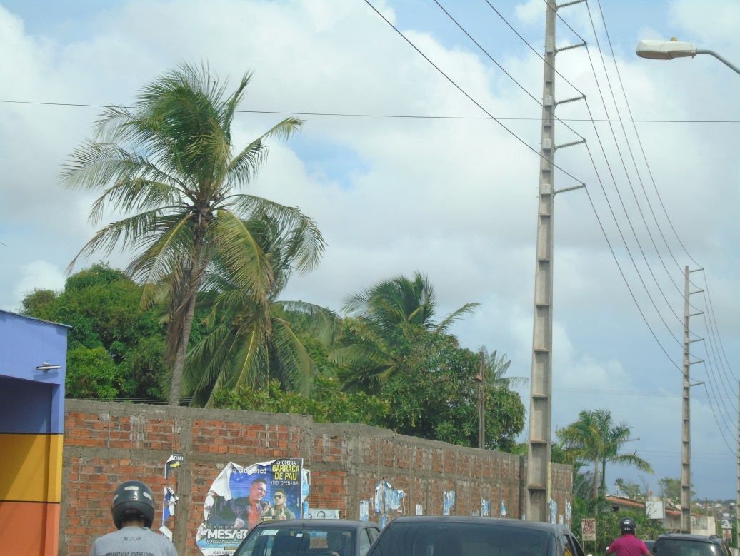 |  |  |  |  | Evidência da Execução
 | Item | Descrição do Defeito |  | CÓD. Defeito |  | N° Estrutura | Fase(s) | Prioridade | Fonte/Carga | Ação | Observações

 | 46 | ÁRV. DENTRO DA FAIXA-DIST. CONDUT. > 1,5M |  | AF01 |  | 2LPS-3/8 - FASE - | 0 | P2 | 0 | PODAR ÁRVORE | 0
 | REG.17 | Registro Cenário - Antes |  |  |  | REG.18 | Registro Cenário - Depois
 | 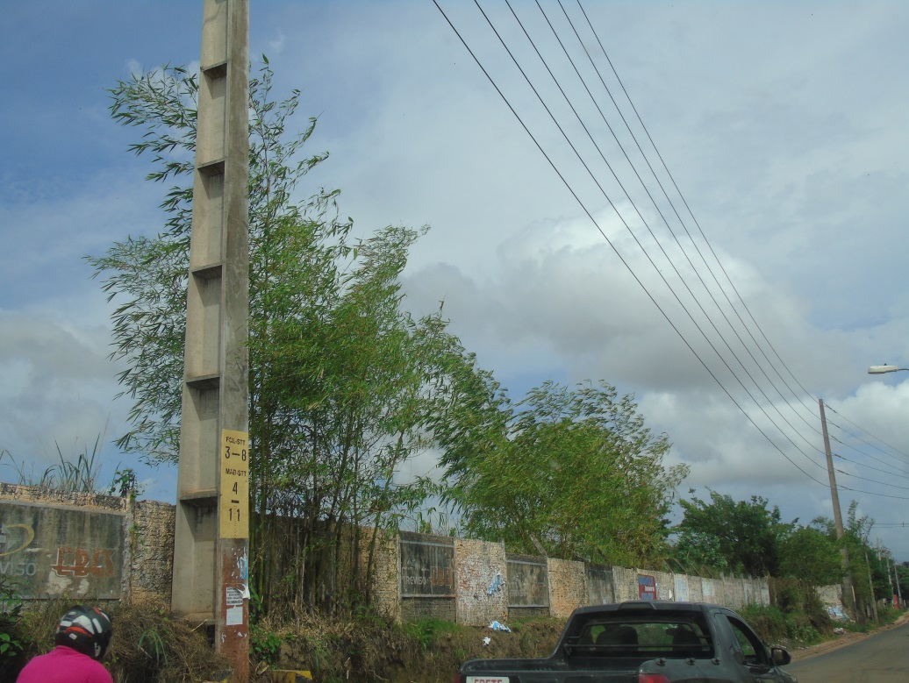 |  |  |  |  | Evidência da Execução
 | Item | Descrição do Defeito |  | CÓD. Defeito |  | N° Estrutura | Fase(s) | Prioridade | Fonte/Carga | Ação | Observações

 | 47 | ÁRV. DENTRO DA FAIXA-DIST. CONDUT. > 1,5M |  | AF01 |  | 2LPS-3/9 - FASE - | 0 | P2 | 0 | PODAR ÁRVORE | 0
 | REG.19 | Registro Cenário - Antes |  |  |  | REG.20 | Registro Cenário - Depois
 | 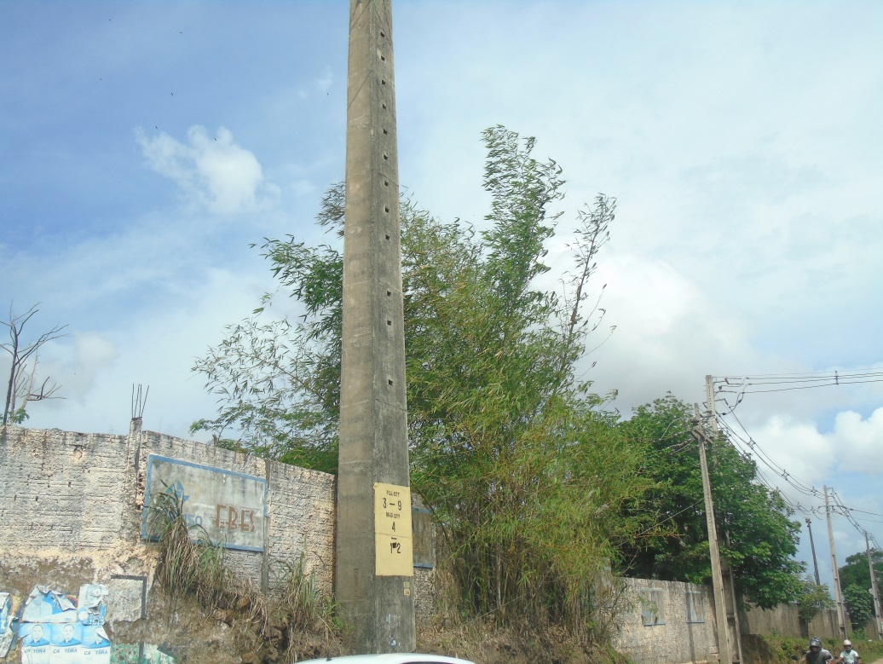 |  |  |  |  | Evidência da Execução

